Sheet1
Asanaの使い方をまとめます
 | 1 .Create account
 |  | まずはAsanaアカウントを登録する必要がある
 |  | https://asana.com/create-account
 | 2.Authentication
 |  | APIを認証する方法は2つあります
 |  | a.PAT（Personal Access Token） の取得方法
 |  |  | 以下のURLにアクセスし個人アクセストークンの追加を行います。
 |  |  |  | https://app.asana.com/0/my-apps

 |  |  | 任意のトークン名を入力し、API利用規約に同意の上、「トークンを作成」ボタンをクリックすれば
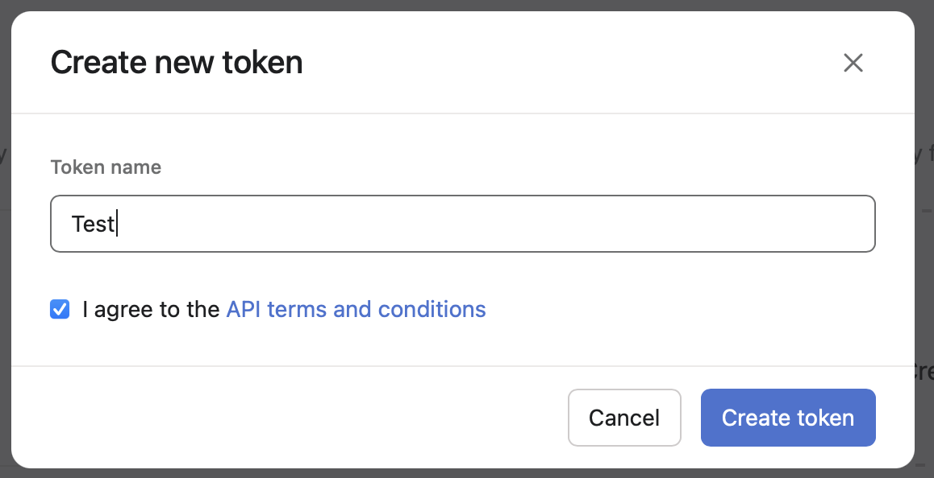

 |  |  | 以下のようにトークンを取得できます。
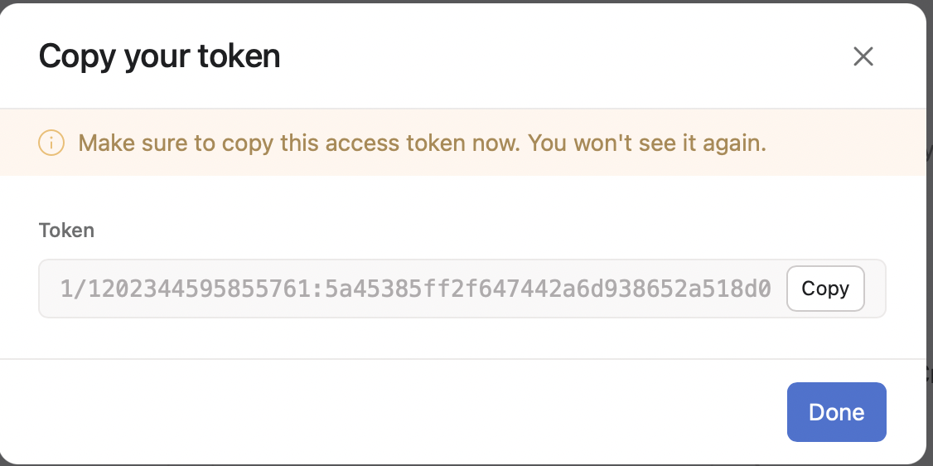

 |  | b.OAuth 2.0 によるアクセストークンの取得方法

 |  |  | OAuth 2.0 の場合も、先程と同様にまずデベロッパーコンソールにアクセスします。 |  |  |  | その後マイアプリから新しくアプリの作成を行います。
 |  |  |  | https://app.asana.com/0/my-apps

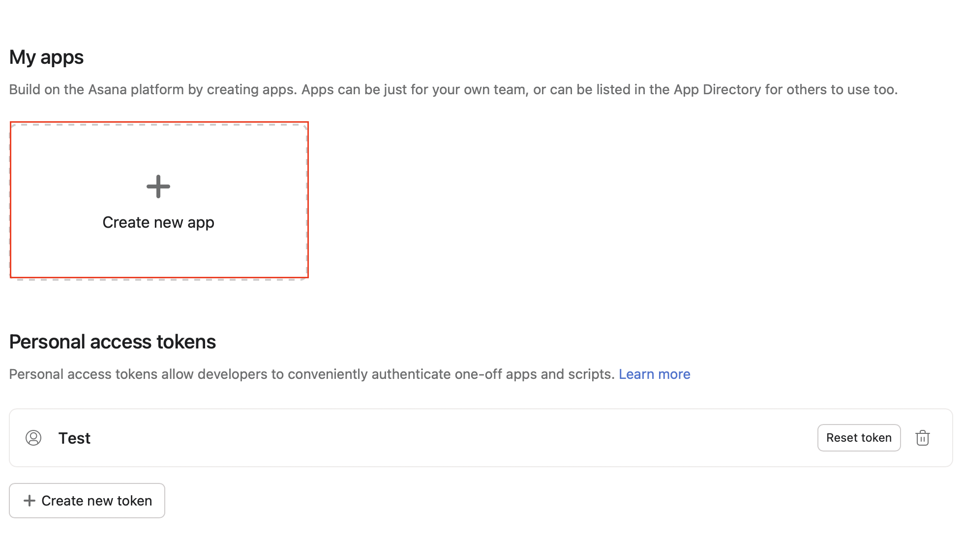

 |  |  | アプリ名を入力の上、API 利用規約に同意し、「アプリを作成」をクリックします。
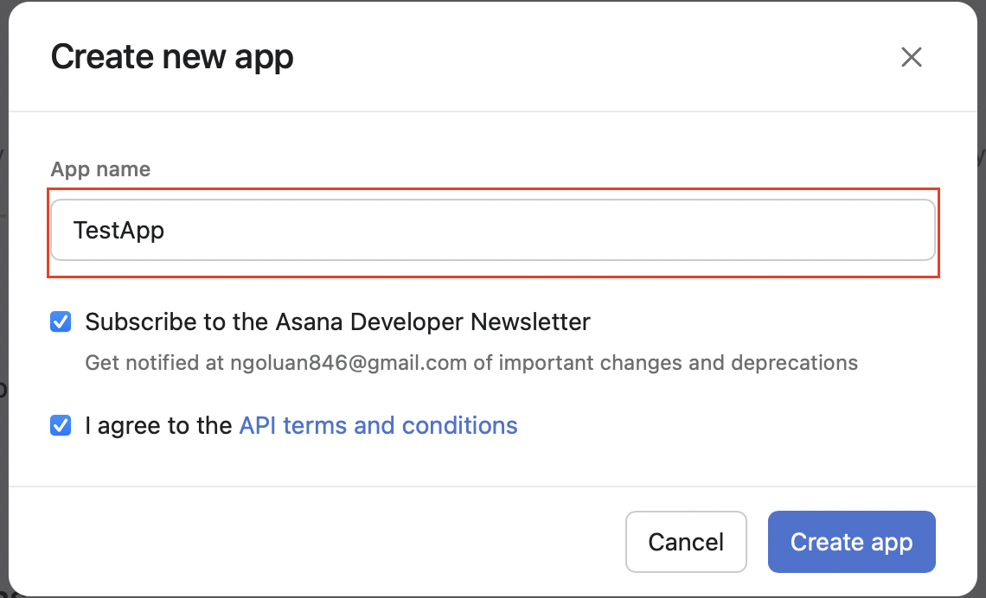

 |  |  | 作成後、クライアントIDとクライアントシークレットを入手できます。 |  |  |  | 任意のリダイレクトURLも指定しておきましょう
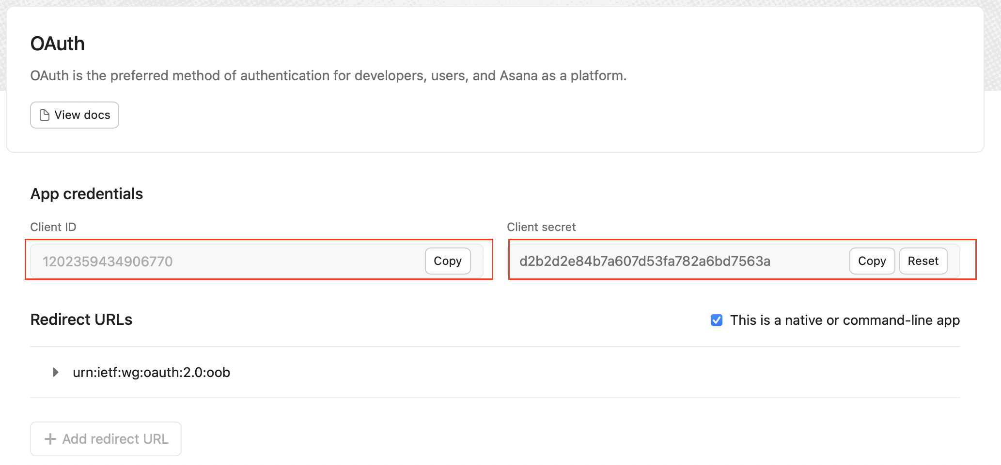

 |  |  | Authorization URLとToken URLは次の通りです。
 |  |  | Authorize URL：https://app.asana.com/-/oauth_authorize
 |  |  | Token URL：https://app.asana.com/-/oauth_token
 |  |  | 認証コードの取得は以下のURLを使ってログインすることで、事前に登録したCallback URLへ返ってきます。
 |  |  |  | https://app.asana.com/-/oauth_authorize?client_id=xxxx&response_type=code&redirect_uri=xxx

 |  |  |  | Codeを取得できます。

 |  |  | あとはこの取得したCodeを使って、Tokenをリクエストします。
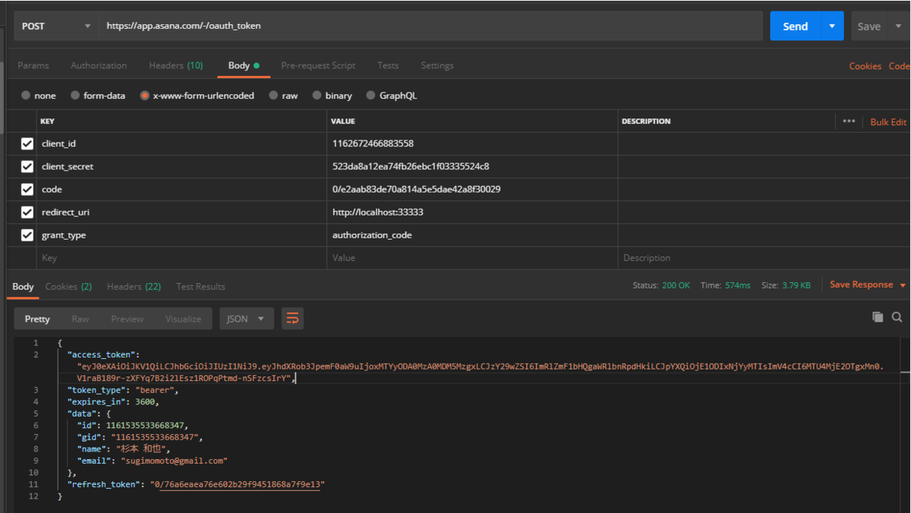

 | 3 .Get data API
 | あとは取得したAccessTokenを使ってAPIへ接続します。
 |  | 一覧APIを使うことが多いです。 |  |  | 参考URLにAPIのEndpointがあります
 |  |  | ProjectsAPI |  | https://developers.asana.com/docs/projects
 |  |  | Sections API |  | https://developers.asana.com/docs/sections
 |  |  | Task API |  | https://developers.asana.com/docs/tasks
 |  |  | TagsAPI |  | https://developers.asana.com/docs/tags
 |  |  | TeamsAPI |  | https://developers.asana.com/docs/teams

 | 例えば、Task一覧を取得したい場合はまず そのTaskが登録されているProjectを把握する必要があるので、以下のリクエストで ProjectのIDを特定します。

 |  | step 1 | https://app.asana.com/api/1.0/projects URLを使って、一覧projectsを取得する
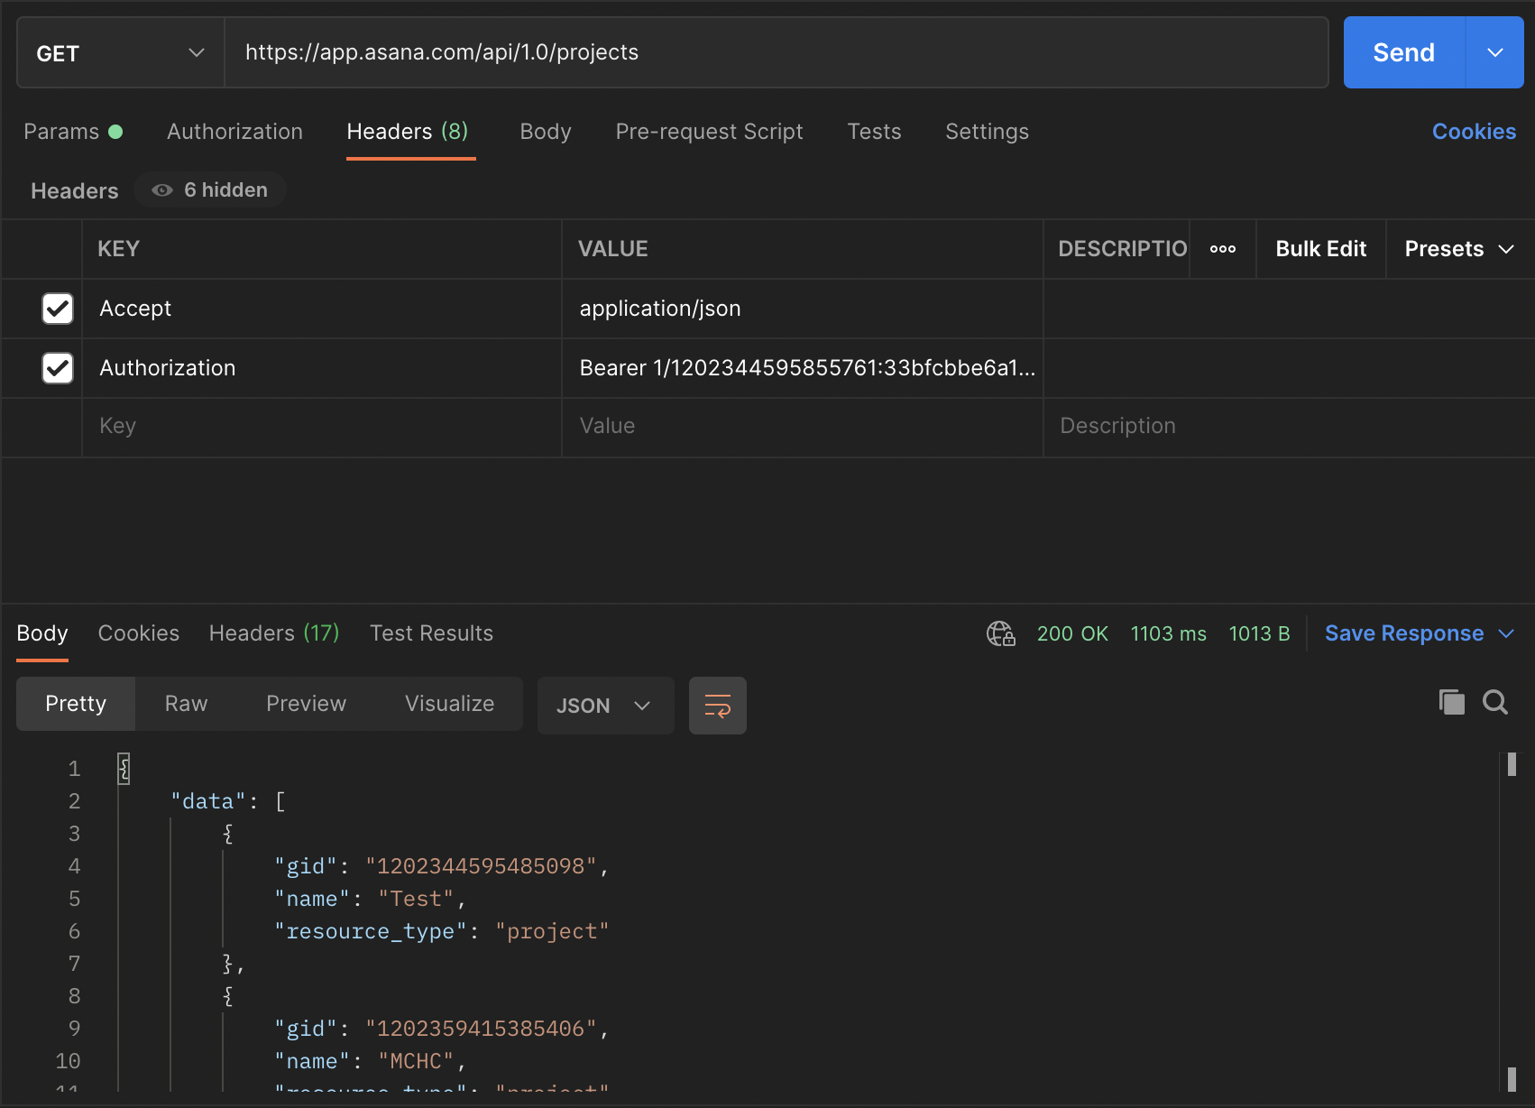

 |  | step2 | 取得したいTaskが登録されているProjectのGidを使って、Taskリソースにアクセスします。
 |  |  | GET https://app.asana.com/api/1.0/projects/1202344595485098/tasks

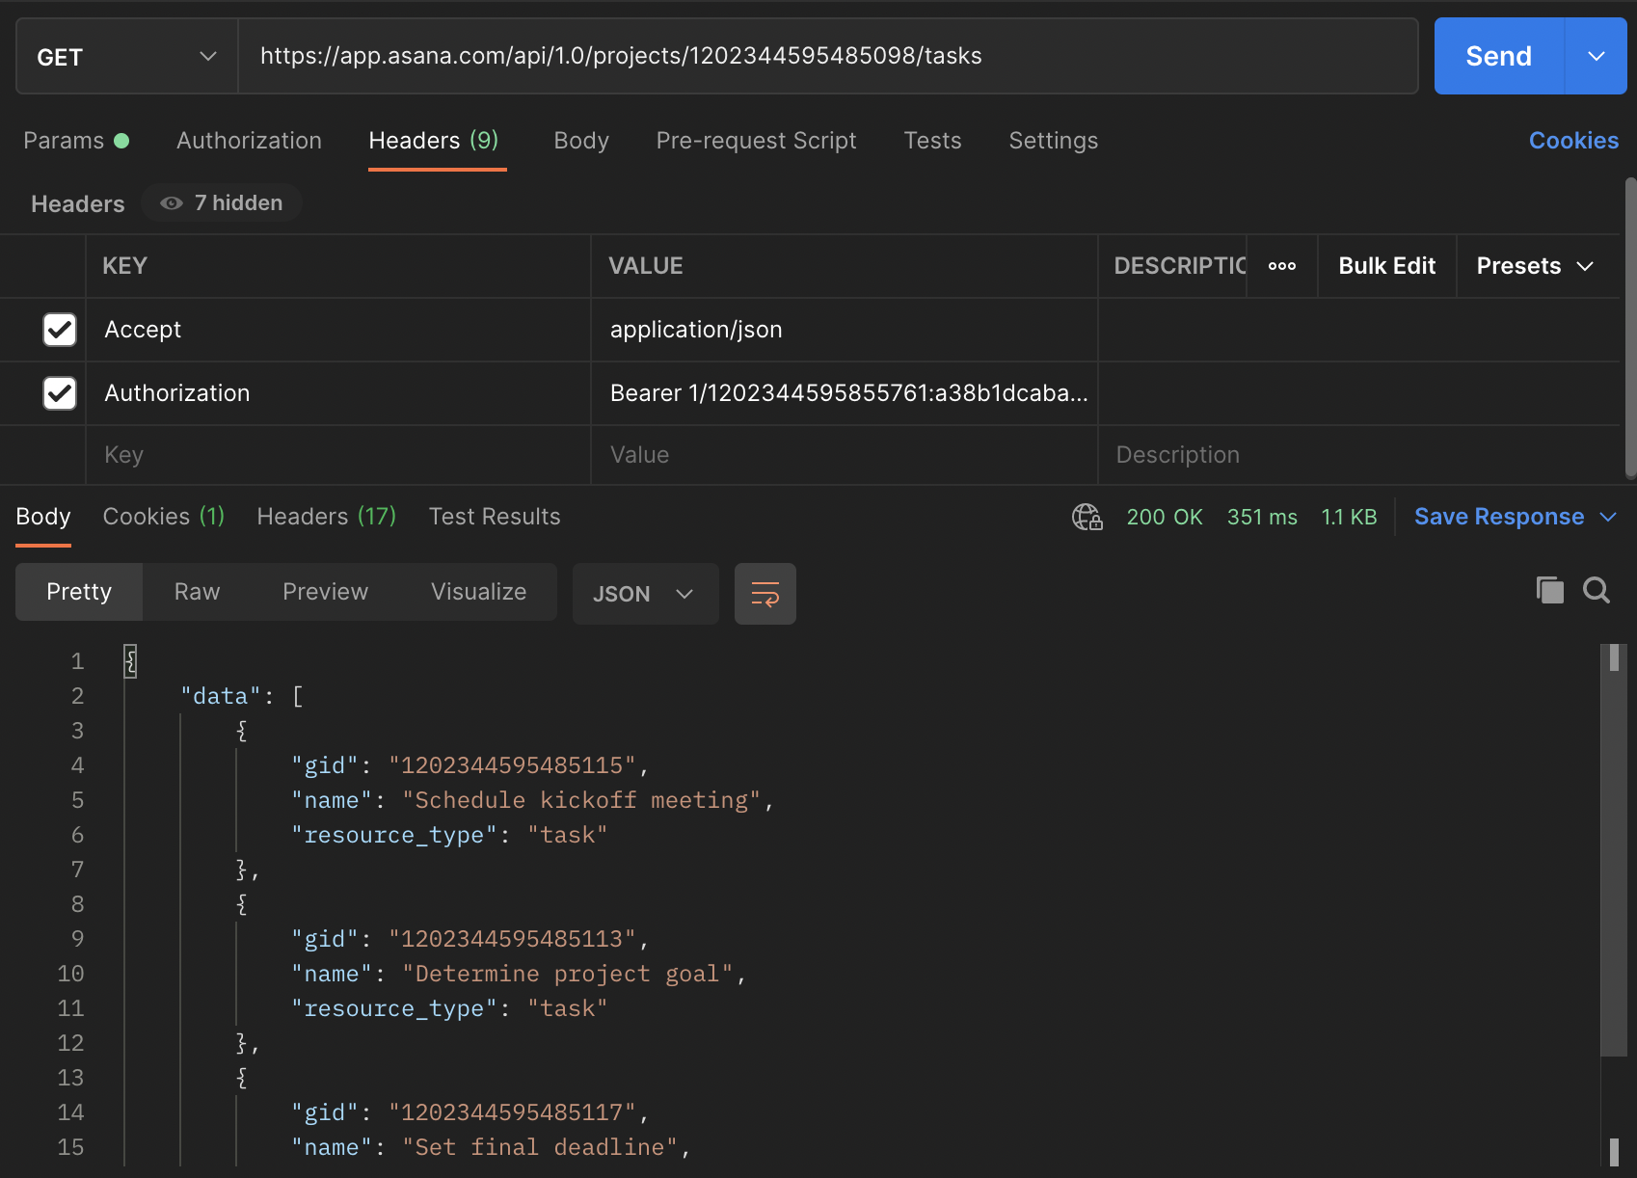

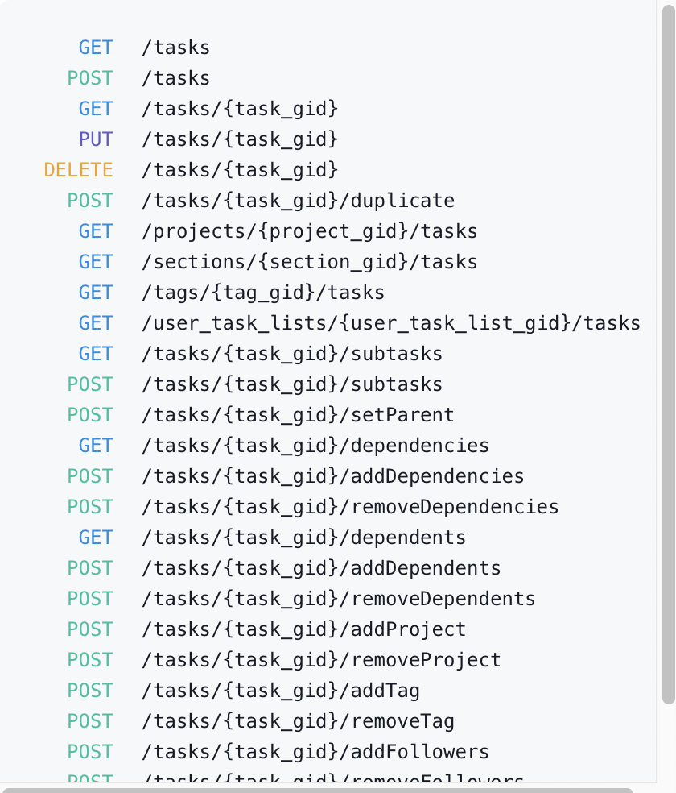
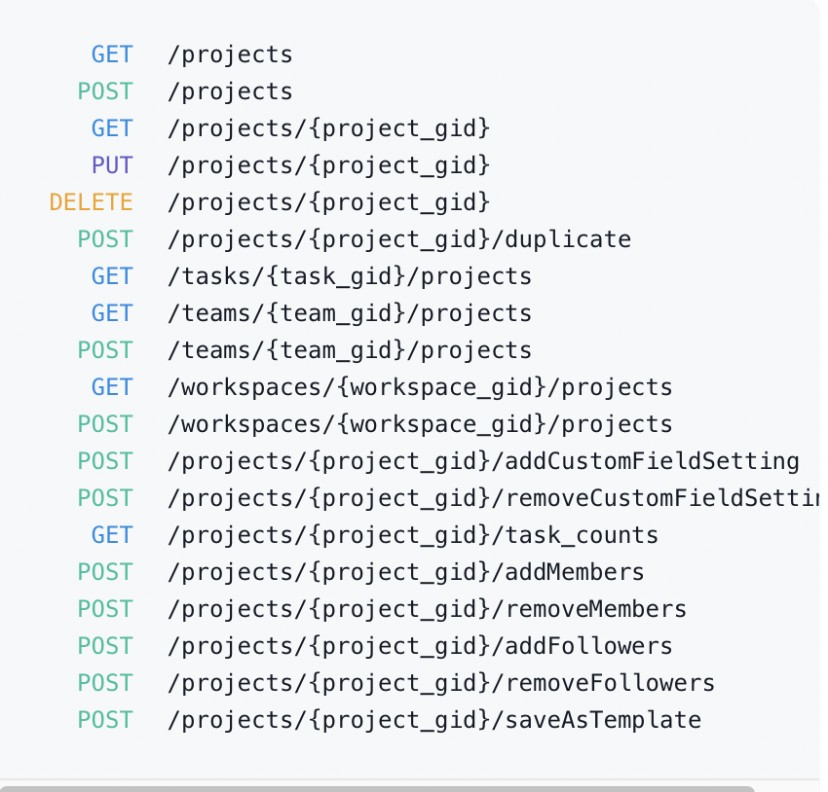
 | 他のAPIをアクセスしたい場合は上記のstepが同じです。
 | Endpoint
 |  | Projects |  |  |  | Tasks

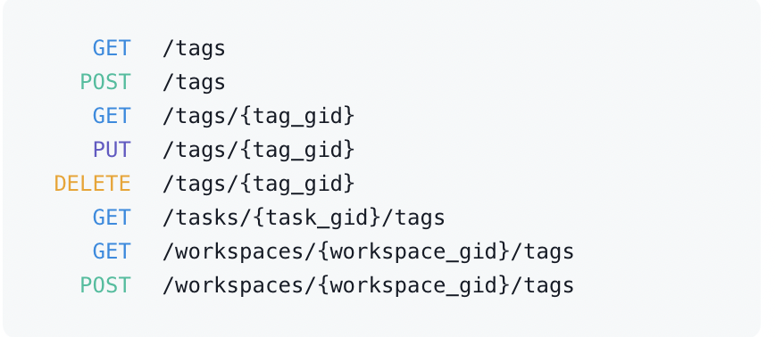
 |  | Sections |  |  |  | Tags
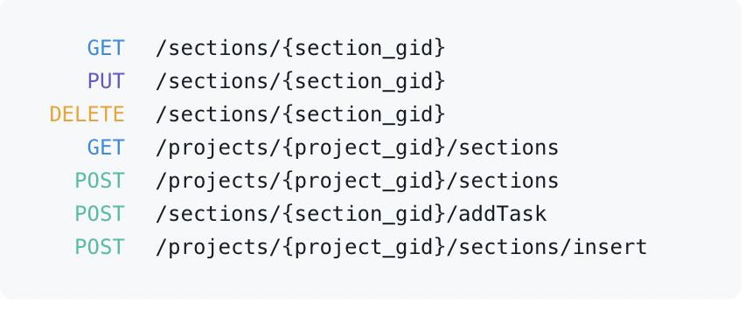

 | 参考：https://developers.asana.com/docs/asana

